Lembar1
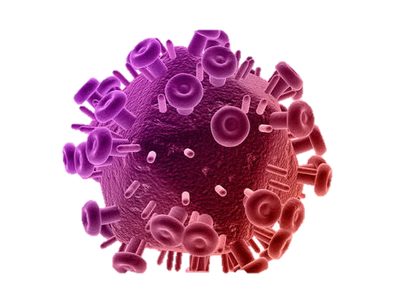
HIV PREVALANCE DASHBOARD

Peringkat Provinsi dengan Jumlah Pasien HIV Terbanyak

Jumlah Pasien HIV Berdasarkan Jenis Kelamin
Jumlah Pasien HIV Berdasarkan Tipe HIV

 |  |  |  |  |  |  |  |  |  | 27

Regimen HIV
Hubungan Kepatuhan Pengonsumsian Obat dengan Kematian HIV
Jumlah Pengidap HIV Berdasarkan Faktor Risiko

Persebaran HIV di Indonesia |  |  | Jumlah Pengidap HIV |  | REGIMEN HIV
NO | Provinsi | Jumlah Kasus HIV | Berdasarkan Jenis Kelamin |  | Umur | TDF + 3TC/FTC + LPV/r | AZT + 3TC + EFV | TDF + 3TC + LPV/r | AZT + 3TC + EFV2
1 | Jawa Timur | 12100 | JENIS KELAMIN | JUMLAH | 0-15 Tahun | 20175 | 8878 | - | -
2 | Jawa Barat | 12050 | Laki-Laki | 300,150 | 15-30 Tahun | - | - | 68063 | 29170
3 | Jawa Tengah | 11920 | Perempuan | 122,600 | 30-45 Tahun | - | - | 118370 | 50730
4 | DKI Jakarta | 11800 | Berdasarkan Faktor Risiko |  | 45-60 Tahun | - | - | 59185 | 25365
5 | Papua | 11680 | FAKTOR RISIKO | JUMLAH | >60 Tahun | - | - | 29593 | 12683
6 | Banten | 11630 | Hubungan seksual berisiko | 266,333
7 | Lampung | 11520 | NAPZA suntik | 1,868
8 | Sulawesi Selatan | 11460 | Turunan orang tua | 21,138 | Hubungan Kepatuhan Pengonsumsian Obat dengan Kematian HIV
9 | Sumatera Selatan | 11450 | Transfusi/prosedur medis | 8,455 | KEPATUHAN MENGKONSUMSI OBAT | JUMLAH KEMATIAN AKIBAT HIV
10 | Bali | 11410 | Tidak diketahui/lainnya | 54,957 | Mengkonsumsi Obat | 22,751
11 | Sumatera Utara | 11320 |  |  | Tidak Mengkonsumsi Obat | 400,000
12 | Kalimantan Timur | 11280
13 | Riau | 11240 | Pengidap HIV Berdasarkan Tipe
14 | DI Yogyakarta | 11140 | Tipe HIV | Jumlah
15 | Papua Barat | 11090 | HIV 1 | 414,296
16 | Kalimantan Barat | 11020 | HIV 2 | 8,455
17 | Kepulauan Riau | 11010 | TOTAL | 422,751
18 | Sumatera Barat | 10980
19 | Sulawesi Utara | 10970
20 | Nusa Tenggara Timur | 10960 |  | 19
21 | Papua Barat Daya | 10941
22 | Kalimantan Selatan | 10930
23 | Nusa Tenggara Barat | 10890
24 | Aceh | 10850
25 | Papua Tengah | 10840
26 | Jambi | 10790
27 | Sulawesi Tengah | 10740
28 | Papua Selatan | 10720
29 | Sulawesi Tenggara | 10690
30 | Kalimantan Tengah | 10680
31 | Maluku | 10610
32 | Bangka Belitung | 10560
33 | Sulawesi Barat | 10520
34 | Papua Pegunungan | 10510
35 | Bengkulu | 10480
36 | Gorontalo | 10470
37 | Maluku Utara | 10430
38 | Kalimantan Utara | 10390

